Задание 3.
Задание 3. Подпишите название частей яйца

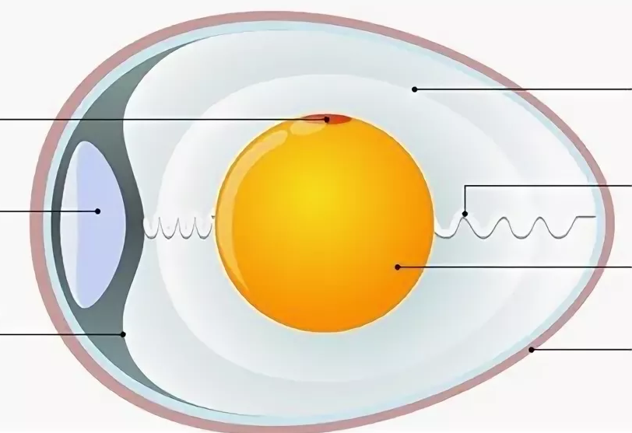
 |  |  | Ответ:
 |  |  | 1

 |  | 4 | 2
 | 1
 |  |  | 3
 |  | 5
 | 2 |  | 4

 |  | 6 | 5

 | 3 |  | 6
 |  | 7
 |  |  | 7

